PD
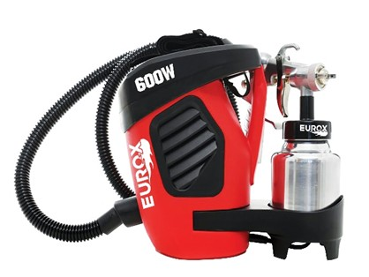
เลขที่ SKU : 05-002-240 วันที่ : 02/10/2023
1. ข้อมูลสินค้า |  |  |  | รูปสินค้า
ประเภท (กลุ่มหลัก) | เครื่องมือลม | ประเภท (กลุ่มรอง) | กาพ่นสีไฟฟ้า
ชื่อภาษาไทย | กาพ่นสีไฟฟ้า EUROX ES-3 | ชื่อภาษาอังกฤษ | SPRAY GUN ES-3
รหัสสินค้า | 05-002-240 | Barcode | 8855852003721
สถานะสินค้า | A | รหัสทีมขาย
รุ่น (Model) | กาพ่นสีไฟฟ้า | ยี่ห้อ | EUROX
สีตัวสินค้า | แดง - ดำ | สีของบรรจุภัณฑ์ | ขาว - แดง
ทำจากวัสดุ | พลาสติก - เหล็ก | ประเทศผู้ผลิต | PRC
ผู้ผลิต | S23 กาพ่นสีไฟฟ้า EX-2

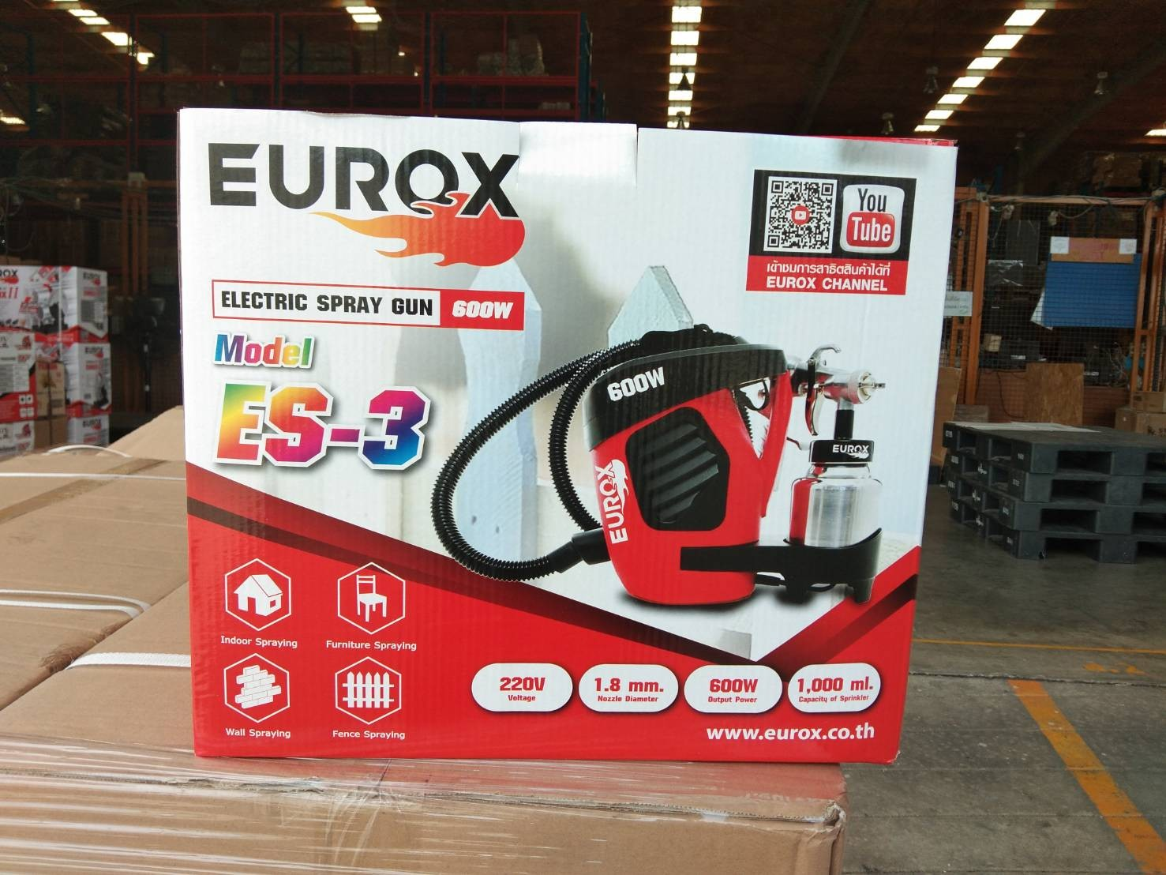
2. คุณสมบัติ |  |  |  | รูปบรรจุภัณฑ์
ขนาดปากกา | 1.8 มม. | แรงดันลม | 2 - 5 PSI
แรงดันลม | 180-230 ลิตร/นาที | ขนาดถัง | 1,000 มล.
ความเร็วรอบ | 31,000 รอบ/นาที | กำลังไฟฟ้า | 600 วัตต์
อัตราการพ่น | 450-550 มล./นาที | สายไฟยาว | 3 เมตร

3. รายละเอียดบรรจุภัณฑ์
ขนาดสินค้า (ซม.) | 30x30x20 (ไม่รวมบรรจุภัณฑ์) | น้ำหนักสินค้า (กก.) | 2.75 (ไม่รวมบรรจุภัณฑ์)
ขนาดกล่อง 1 (ซม.) | 35x21x30 | ขนาดบรรจุ (กล่อง) | 1 PCS
ขนาดกล่อง 2 (ซม.)
 |  | น้ำหนักรวมสินค้า (กก.) | 4.3 | อุปกรณ์ภายในกล่อง
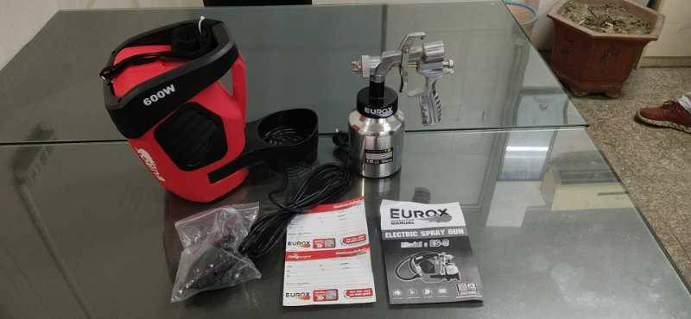
บาร์โค้ดกล่อง | 8855852003721 | ขนาดลัง (ซม.) | xx
ขนาดบรรจุ (ลัง) |  | น้ำหนักลังรวมสินค้า (กก.)

4. อุปกรณ์ภายในกล่อง
- กาพ่นสี - ท่อ 1.5 เมตร - ประแจ - ถังเก็บฝุ่น - กรวยกรองสี - คู่มือการใช้งาน - ใบรับประกัน 6 เดือน

5. วิธีการใช้งาน
ใช้สำหรับพ่นสี


6. จุดเด่น จุดขาย ของสินค้า |  |  |  | รูปลังสินค้า
- พ่นเร็ว พ่นกว้าง พ่นทั่วถึง - พ่นได้ทั้งผิวไม้ โลหะ และอื่นๆ - พ่นได้กับสีทุกชนิด

7. การรับประกัน
ระยะเวลารับประกัน (เดือน) | 6 ระบุ
ประเภทการรับประกัน | เครื่องมือลม
เงื่อนไขการรับประกัน | 1. บริษัทฯ จะบริการซ่อมและเปลี่ยนอะไหล่ โดยไม่คิดมูลค่าแก่สินค้าที่จัดจำหน่ายโดยบริษัทฯ ในกรณีที่ความเสียหายเกิดจากความผิดพลาดของโรงงานผู้ผลิต ภายในระยะเวลา 6 เดือน นับจากวันที่ซื้อ (ทั้งนี้ดูจากใบเสร็จรับเงินของทางร้านค้าที่สั่งซื้อและใบรับประกัน) 2. การรับประกันนี้ไม่รวมการชำรุดของวัสดุสิ้นเปลือง อุปกรณ์เสริม และของแถมในชุด 3.การรับประกันจะสิ้นสุดลงจากการใช้ผิดประเถท เช่น ถอด ซ่อม ดัดแปลง แก้ไข เปลี่ยนสภาพไปจากเดิม โดยบุคคลภายนอก ชำรุดจากอุบัติเหตุ การขนส่ง อัคคีภัย ภัยธรรมชาติ การใช้แรงดันลมไม่เหมาะสม ความแปรปรวนของระบบกระแสไฟฟ้า เครื่องปั่นไฟหรือการดูแลรักษาไม่ถูกต้องตามที่ระบุไว้ในคู่มือ 4. การรับประกันนี้ไม่รวมถึงค่าขนส่ง หากต้องการให้ บริษัทฯ บริการถึงที่จะมีค่าใช้จ่าย 5. ใบรับประกันนี้ใช้ได้เฉพาะเครื่องที่มีเบอร์เครื่องตรงกันเท่านั้น ไม่สามารถโอนให้ผู้อื่นได้ หากใบรับประกันหาย บริษัทฯ ขอสงวนสิทธิ์การไม่ออกใบรับประกันใหม่ในทุกกรณี

8. ข้อมูล สคบ.
ชื่อสินค้า | กาพ่นสีไฟฟ้า EUROX ES-3
ผลิตจากประเทศ | PRC |  |  | รูป Barcode

จัดจำหน่ายโดย | บริษัท คิงบางกอก อินเตอร์เทรด จำกัด
 | 541,543,545 ซอย 39/1 แขวงท่าแร้ง เขตบางเขน กรุงเทพมหานคร 10220
 | เลขประจำตัวผู้เสียภาษี: 0105545012035 สำนักงานใหญ่ | โทรศัพท์: 02-509-3850 | โทรสาร: 02-509-3856
บรรจุ | 1 ตัว/กล่อง
วิธีการใช้ | ใช้สำหรับพ่นสี
คำเตือน | ขณะใช้งานหรือเลิกใช้งาน ควรเก็บอุปกรณ์ให้พ้นมือเด็กเพื่อความปลอดภัย
ราคา | ระบุ ณ จุดขาย
วันที่ผลิต

9. ข้อควรระวัง
คำเตือน | ขณะใช้งานหรือเลิกใช้งาน ควรเก็บอุปกรณ์ให้พ้นมือเด็กเพื่อความปลอดภัย
ข้อแนะนำในการใช้งาน | ห้ามใช้แรงดันลมไม่เหมาะสม

